Gestión del Riesgo
Plan Anticorrupción y de Atención al Ciudadano 2018 |  |  |  | 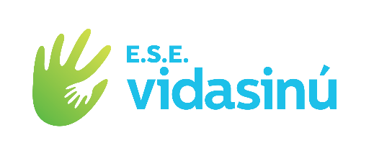
Componente 1: Gestión del Riesgo de Corrupción -Mapa de Riesgos de Corrupción
Subcomponente | Actividades |  | Meta o producto | Responsable | Fecha programada
Subcomponente /proceso 1 Política de Administración de Riesgos de Corrupción | 1.1 | Seguimiento de la Política de Administración de Riesgos para la realización del mapa de riesgos de corrupción | cumplimiento de la Política de Administración de Riesgos de Corrupción. | Alta Dirección | 2018-01-19
Subcomponente/proceso 2 Construcción del Mapa de Riesgos de Corrupción | 2.1 | Identificación y valoración de los riesgos de corrupción a través de grupos de trabajo con los lideres de procesos. | Riesgos de Corrupción Identificados | Subdirección Administrativa, Jurídica, Subdirección Científica. | 2018-01-25
 | 2.2 | Elaboración de la Matriz de riesgos de corrupción | Matriz Riesgos de Corrupción | Lideres de los procesos | 2018-01-31
Subcomponente /proceso 3 Consulta y divulgación | 3.1 | Divulgación del Mapa de Riesgos de Corrupción en la pagina web | Mapa de Riesgos de Corrupción divulgado | Subdirección Administrativa- Jefe de Sistemas de Información | 2018-01-31
Subcomponente /proceso 4 Monitoreo o revisión | 4.1 | Los lideres de los procesos en conjunto con sus equipos de trabajo monitorearan y revisaran periódicamente el Mapa de Riesgos de Corrupción | Mapa de Riesgos de Corrupción con su respectiva revisión que permita determinar la necesidad de modificar, actualizar o mantener el mismo. | Lideres de los procesos | 21/04/2018 al 29/12/2018
Subcomponente/proceso 5 Seguimiento | 5.1. | Seguimiento por parte de la Oficina de Control Interno al Mapa de Riesgos de Corrupción 3 veces al año (con corte a Abril, Agosto y Diciembre). | formatos de seguimientos de la oficina de Control Interno. | Jefe Oficina Control Interno. | 30/04/2016 -31/08/2016/-31/12/2016

